Informe de Resultados de Prueba
OFICINA DE ADMINISTRACIÓN DE PROYECTOS (PMO) PROCESO AGIL GESTIÓN DE EQUIPO GUIONES DE PRUEBA Versión Plantilla 1.0.0 |  |  |  |  | SISTEMA INTEGRADO DE GESTIÓN

CLIENTE: | Banco Pichincha
VERSIÓN BASE: | 1.0.0
HISTORIA DE USUARIO NO.: | 181405
FECHA INICIO EJECUCIÓN: | 44931
FECHA FIN EJECUCIÓN: | 44931

INTRODUCCIÓN: PROPOSITO Y ALCANCE DE LAS PRUEBAS:
Una vez concluida la recopilación de los casos de uso se hace necesario ejecutar una serie de pruebas antes de liberar el producto al usuario, los resultados de esas pruebas se deben documentar con el fin de realizar las mejoras al caso de uso posteriormente. El presente documento pretende recopilar los resultados de las pruebas ejecutadas a los requerimientos funcionales y no funcionales, y las mejoras que se puedan realizar a éstos.

DEFINICIONES, SIGLAS Y ABREVIATURAS |  |  | REFERENCIAS
Término | Definición
 | <<Esta subsección proporciona las definiciones de todos los términos, siglas, y abreviaturas requeridas para interpretar correctamente este documento. Evite los artículos del listado que son generalmente aplicables al proyecto como un todo y que se definen en el glosario del proyecto. Incluye una referencia al glosario del proyecto en la sección de las referencias.>> |  | <<Esta subsección proporciona una lista completa de todos los documentos a los que se hace referencia en cualquier parte de este informe. Identifica cada documento por título, versión (número de informe si es aplicable), la fecha, y la casa editorial. Especifica las fuentes de las que las “versiones oficiales” podrían ser obtenidas tales como intranet. Esta información puede referenciar a un apéndice o a otro documento.>>

Descripción General
En las siguientes secciones del documento se puede encontrar la explicación breve del resultado obtenido en los casos de prueba evaluados para cada caso de uso además de las acciones sugeridas o recomendaciones para los mismos. Además se ilustra mediante gráficos el porcentaje de casos de prueba fallidos y el porcentaje de exitosos.

RESULTADO DE LAS PRUEBAS

COBERTURA TOTAL DE LAS PRUEBAS

 | PLAN DE EJECUCIÓN |  | AVANCE EJECUCIÓN DE PRUEBAS
 | Casos de prueba planeados | 5 | Avance Estimado Total | 100%
 | Casos de prueba ejecutados | 5 | Avance Ejecutado Total | 100%
 | Casos de prueba en ejecución | 5 | Avance Total de Pruebas | 100%
 | Casos de prueba pasados | 5 | Incidencias encontradas | 2
 | Casos de prueba bloqueados | 0 | Incidencias resueltas
 | Casos de prueba bloqueados P1 (PRIORIDAD 1): | 0

De manera optativa, también se podrían incluir: una lista de los defectos registrados y; un resumen de los resultados de la cobertura de las pruebas basadas en requerimientos o basadas en código.>>

INCONVENIENTES PRESENTADOS:

<<Esta subsección provee un detalle de los inconvenientes presentados durante la ejecución de cada caso de prueba.>>

resumen de los tipos de incidentes encontrados
Defecto
Mejora Funcional
Error de datos
Error general del tester
Defecto en especificación (Requerimiento)
Sistema COBIS (Ej: Instalador)
No aplica
RESUMEN DE LOS TIPOS DE INCIDENTES ENCONTRADOS:
<<Esta subsección provee una lista de los incidentes encontrados clasificados por los siguientes tipos:

 | Defecto
 | Mejora Funcional
 | Error de datos
 | Error general del tester
 | Defecto en especificación (Requerimiento)
 | Sistema COBIS (Ej: Instalador)
 | No aplica

DIAGRAMAS

COBERTURA TOTAL DE LAS PRUEBAS
A continuación se muestra un gráfico de la cobertura total de las pruebas realizadas, en él se muestra el porcentaje de casos de prueba fallidos y los efectuados exitosamente.

DISTRIBUCIÓN PORCENTUAL DEL TOTAL DE CASOS DE PRUEBA FALLIDOS
 | RESULTADO REAL:
 | EXITOSO | 2
 | FALLIDO | 0
 | BLOQUEADO | 0

TENDENCIA DE LOS INCIDENTES

A continuación se muestra una gráfica de tendencia de los incidentes que indica el número de incidentes (abiertos y cerrados), en una clasificación dada, como una función del tiempo.
<<Un ejemplo de esta gráfica se muestra a continuación>>

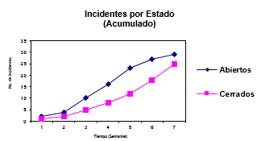

Imagen de muestra

CASO DE PRUEBA:
NO. ______

<<Esta subsección detalla las acciones realizadas en el caso de prueba. Documenta los métodos utilizados. Describe los inconvenientes presentados y sugiere puntos de mejora. Un ejemplo de lo indicado se presenta a continuación: Acción 1: .......... Acción 2: ......... Método 1 utilizado: ......... Método 2 utilizado: ......... No se logró realizar la modificación exitosa de la información debido a que no se carga el tipo de dato que es un campo que forma parte de la llave. Aunque existe una interfaz que permite ver la información se debe mejorar esta interfaz para facilitar la selección de un registro.>>

EVALUACIÓN DE RESULTADOS

<<Analizar en conjunto: • La métrica Cobertura de Ejecución de las Pruebas (CEP) • La Tendencia de Incidentes • Criterios de Paso/Falla/Suspensión/Reanudación de Pruebas.>>
APROBACIÓN
1 APROBACIÓN
A continuación firman indicando la aceptación del Informe:

Nombre |  | Nombre | Nombre
Gerente de Proyecto |  | Líder de Pruebas | Especialista, Consultor, Arquitecto

LOGIN
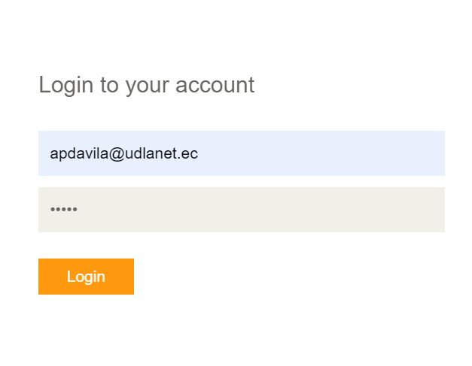

SELECCION PRODUCTOS

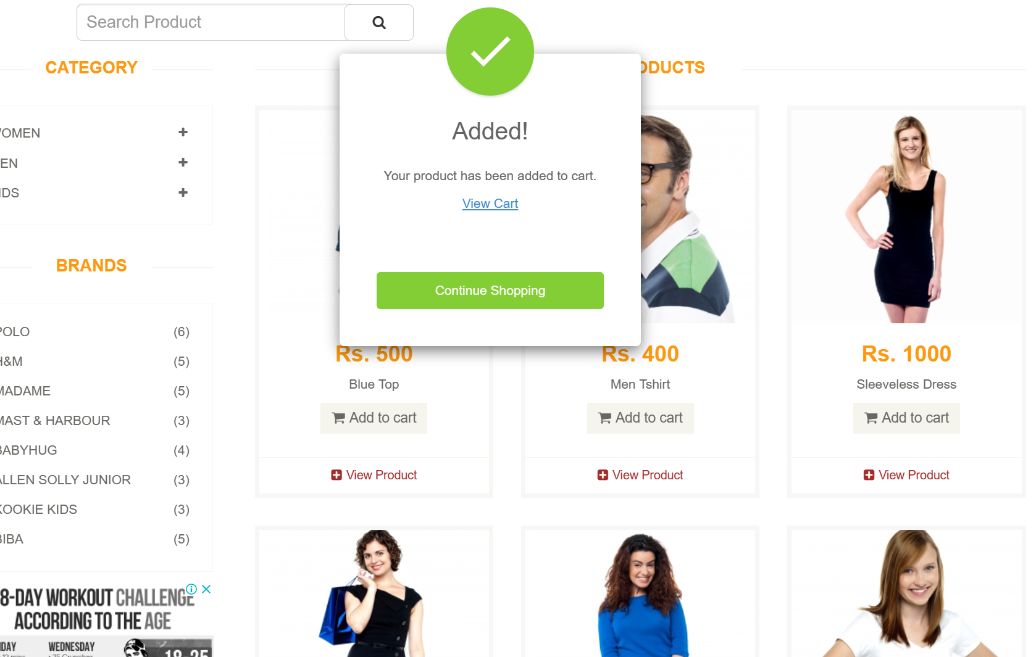

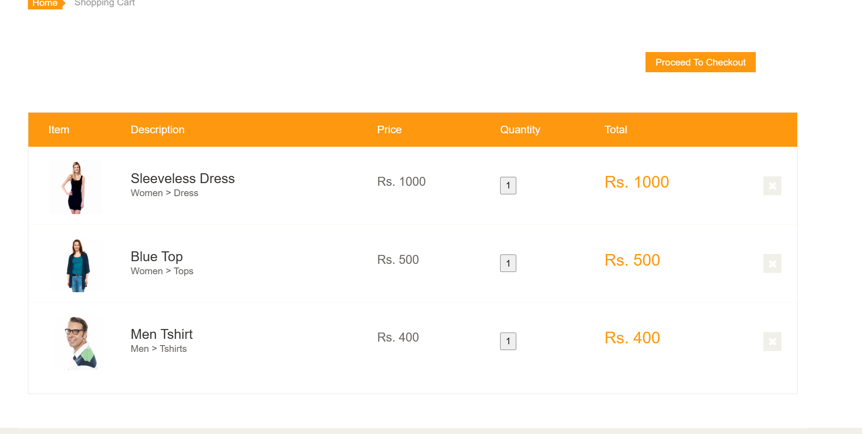

FLUJO DE COMPRA


